回测详细及曲线
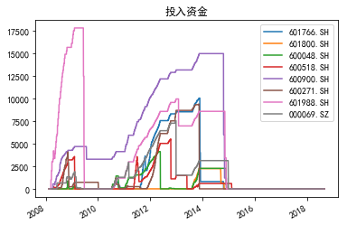
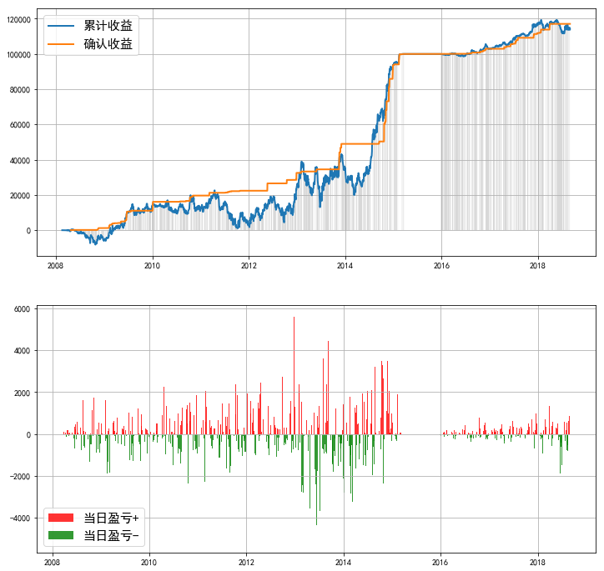
====== | 策略回测报告 | ======
------ | 投资时间 | ------
2007-02-01 | ~ | 2018-09-03
------ | 业绩表现 | ------
实际投入资金 | 51135.77
当前持仓总市值 | 225927.84
总收益率 | 341.82%
资金利用效率
------ | 回撤情况 | ------
回撤计算已完成，用时 | 0.087 | 秒
最大回撤 | -25903.21, | 2013-02-05 | 0:00:00 | ~ | 2013-06-25 | 0:00:00
---- | 逐年收益及回撤 | ----
年份 | 收益 | 回撤 | 起止时间
2008 | -5886.18 | #NAME? | 2008-02-18 | 0:00:00 | ~ | 2008-03-18 | 0:00:00
2009 | 19269.74 | -257.75% | 2009-02-16 | 0:00:00 | ~ | 2009-02-27 | 0:00:00
2010 | -2112.44 | -46.09% | 2010-04-26 | 0:00:00 | ~ | 2010-09-27 | 0:00:00
2011 | -8880.74 | -95.46% | 2011-04-18 | 0:00:00 | ~ | 2011-10-11 | 0:00:00
2012 | 22256.65 | -77.00% | 2012-07-06 | 0:00:00 | ~ | 2012-09-27 | 0:00:00
2013 | 8973.02 | -66.51% | 2013-02-05 | 0:00:00 | ~ | 2013-06-25 | 0:00:00
2014 | 58981.37 | -42.65% | 2014-01-02 | 0:00:00 | ~ | 2014-03-11 | 0:00:00
2015 | 5631.35 | -1.16% | 2015-01-21 | 0:00:00 | ~ | 2015-02-06 | 0:00:00
2016 | 2985.04 | -2.69% | 2016-12-01 | 0:00:00 | ~ | 2016-12-29 | 0:00:00
2017 | 13343.23 | -2.00% | 2017-04-21 | 0:00:00 | ~ | 2017-05-11 | 0:00:00
2018 | -3472 | -6.43% | 2018-05-22 | 0:00:00 | ~ | 2018-07-19 | 0:00:00
------ | 参数设定 | ------
----- | Backtest | Info | -----
Pool:
601766.SH | 601800.SH | 600048.SH | 600518.SH | 600900.SH | 600271.SH | 601988.SH | 000069.SZ
Duration | 250
Profit_Ceiling | 40% | 30% | 20% | 10% | 5%
Trailing_Pct | 100% | 80% | 60% | 30% | 20%
=========================

